Datos personales
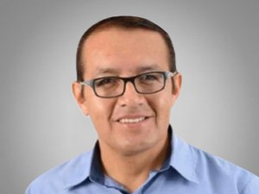

Nombres: | Washington Elías
Apellidos: | Jachero Robalino
Facebook: | https://www.facebook.com/Asambleista.Pastaza
Twitter: | @eliasjachero
Descripción:

